オプション要因分析
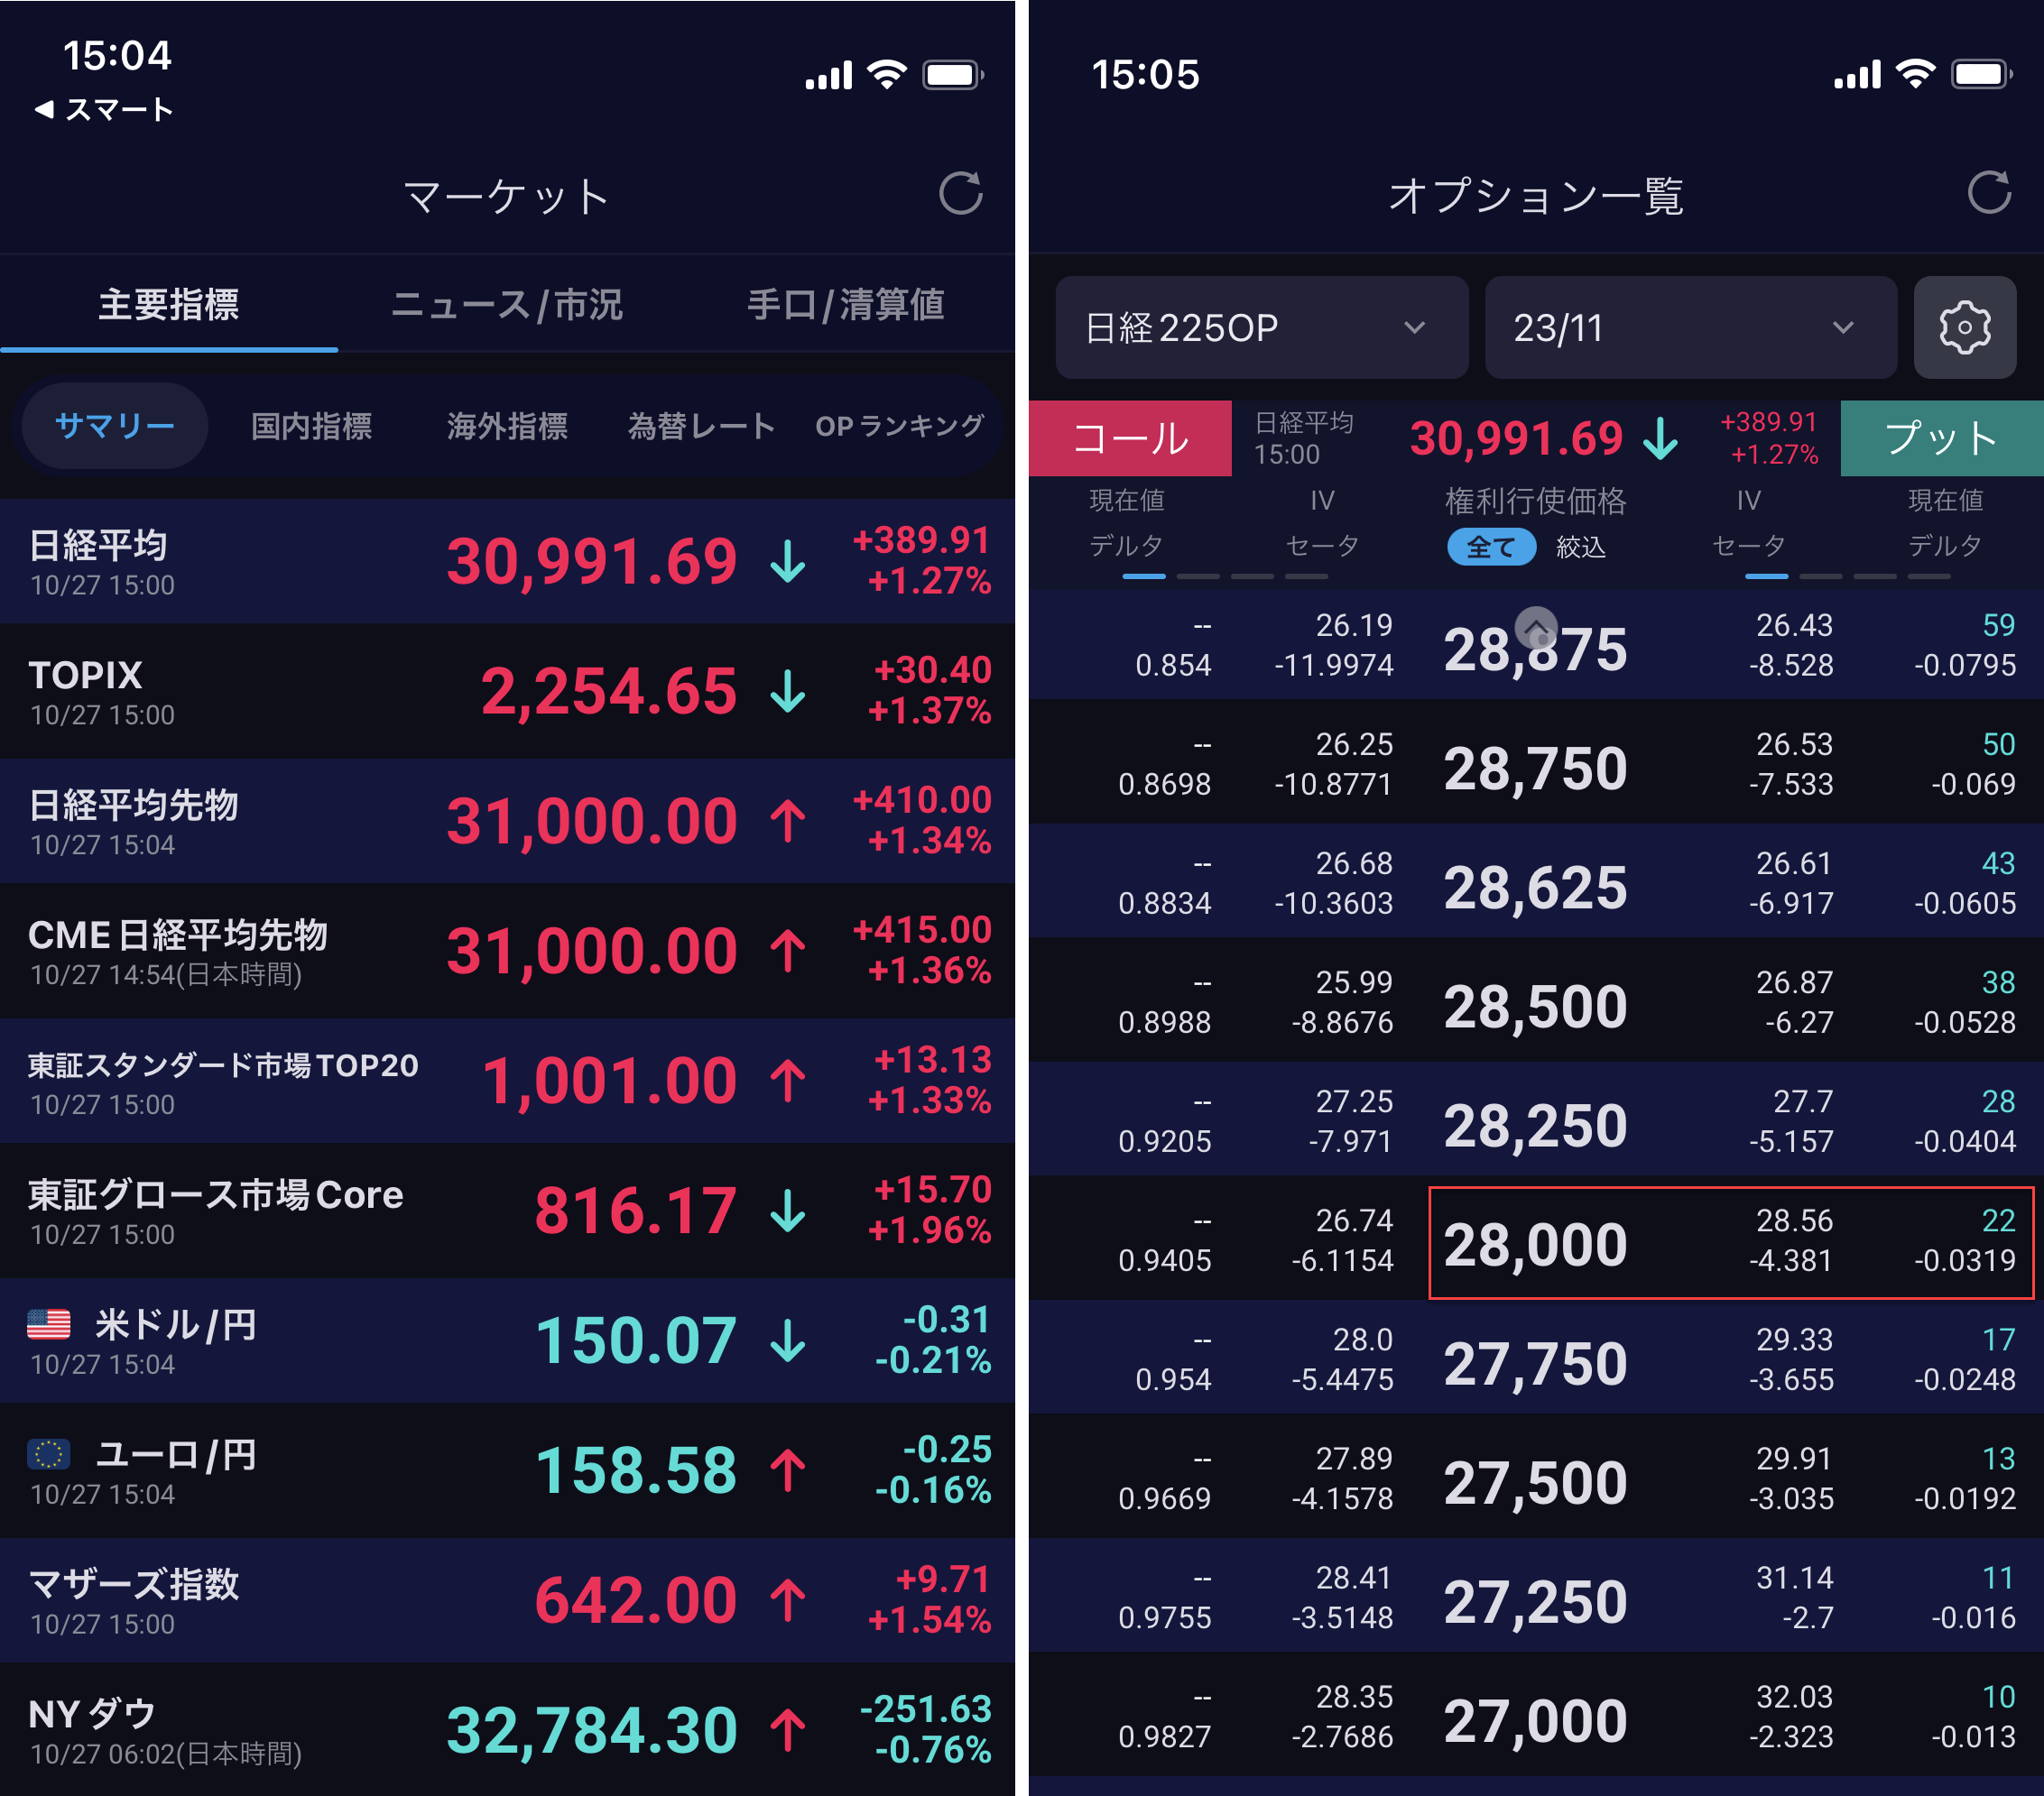
BS価格式 |  |  | 10月27日引け スクリーンショット
取引日 | 2023-10-27 | 2023-10-28
S : 現物価格 | 31,000.0 | 30,610.0
σ: ボラティリティー | 28.21% | 27.40%
コール: 1 プット: -1 | -1 | -1
満期日 | 2023-11-10 | 2023-11-10
X : 行使価格 | 28,000.0 | 28,000.0
q : 配当レート | 3.0000% | 3.0000%
r : リスクフリーレート | 0.0000% | 0.0000%
満期日数 | 14 | 13
(基本的計算項目)
T:オプション満期年(/365) | 0.03836 | 0.03562
b=r-q : キャリー | -3.0000% | -3.0000%
e^(b-r)T=e^(-q)T | 0.998850 | 0.998932
e^(-rT): ディスカウント | 1.000000 | 1.000000
(オプション計算項目)
d1 | 1.8491 | 1.7287
d2 | 1.7938 | 1.6770
N(d1*pc) | 0.0322 | 0.0419
N(d2*pc) | 0.0364 | 0.0468
ヨーロピアンNPV | 21.99 | 27.47
(OTM, Vol)
OTM : S - X | 3,000.0 | 2,610.0
npv >> | 22.00 | 27.5 | 10月28日 5時am
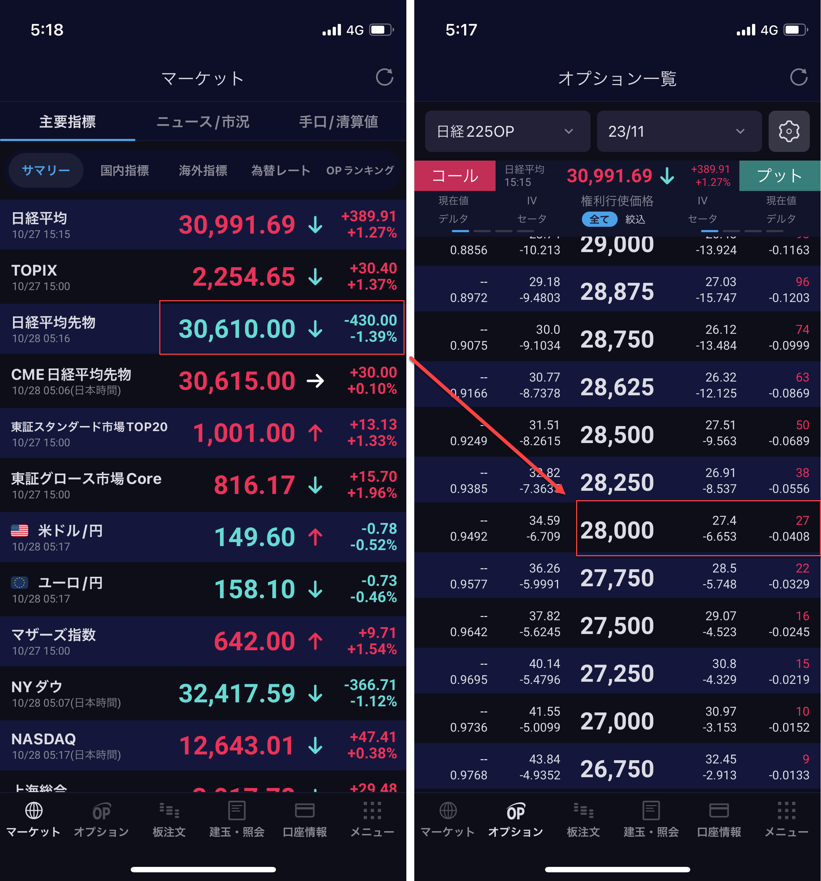
>> vol算出 | 28.21% | 27.40%
(グリークス) npv by QL : | 21.99 | 27.47
delta | -0.032 | -0.042
gamma | 0.00 | 0.00
vega | 437.78 | 516.68
theta | -4.49 | -5.55
(価格 要因分析) |  | 27.55
Delta |  | 14.44
Vega |  | -3.87
Theta |  | -5.02
Δ NKY |  | -390.0
Δ vola |  | -0.81%
Δ days |  | 1
avg Delta |  | -0.037
avg Vega |  | 477.227
avg Theta |  | -5.021

NKYスマイルデータ
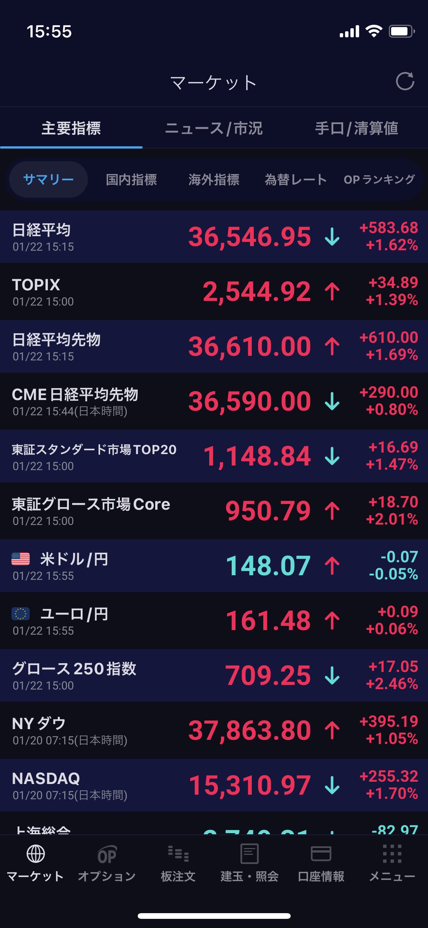
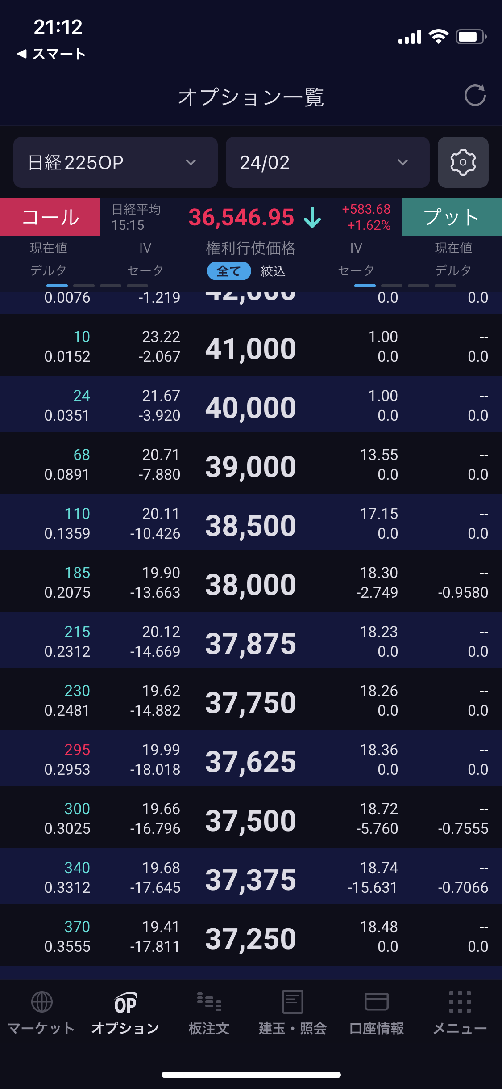
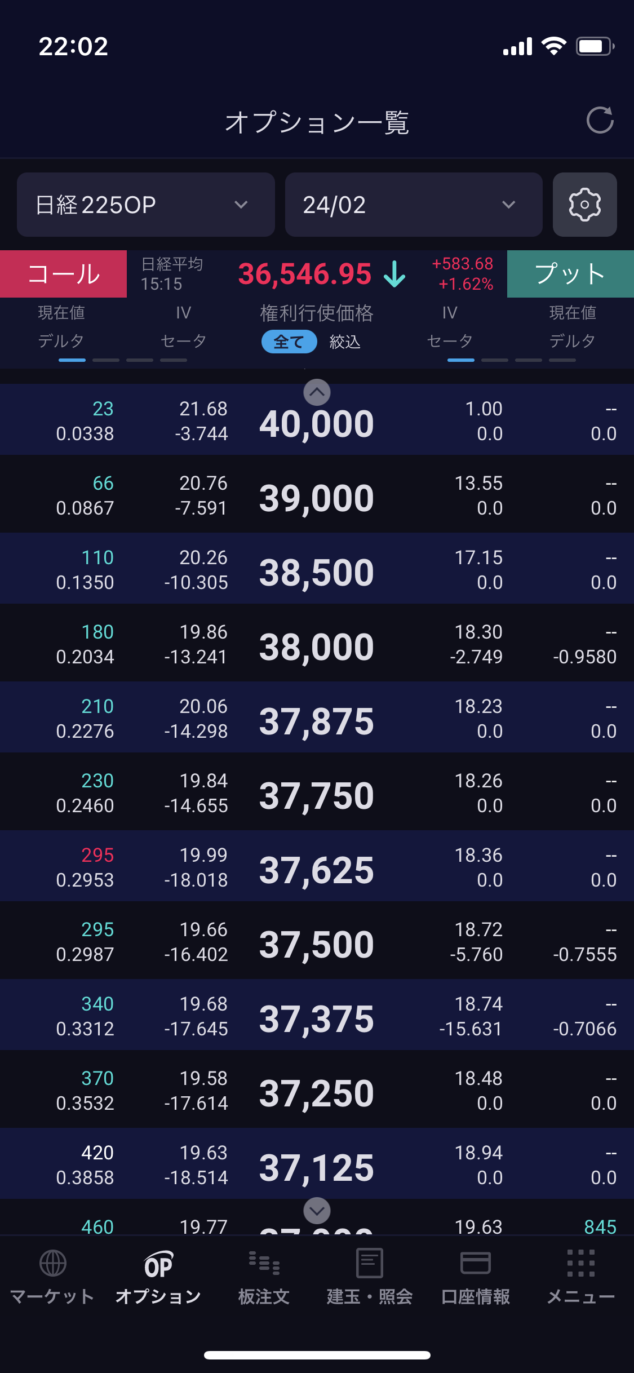
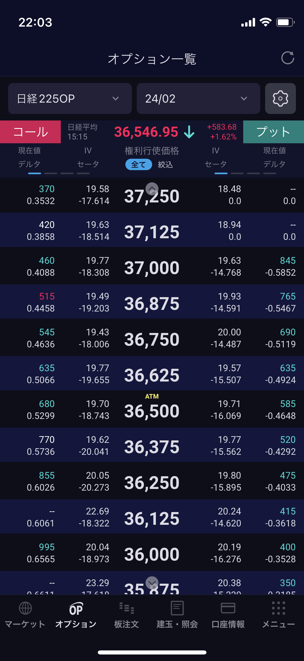
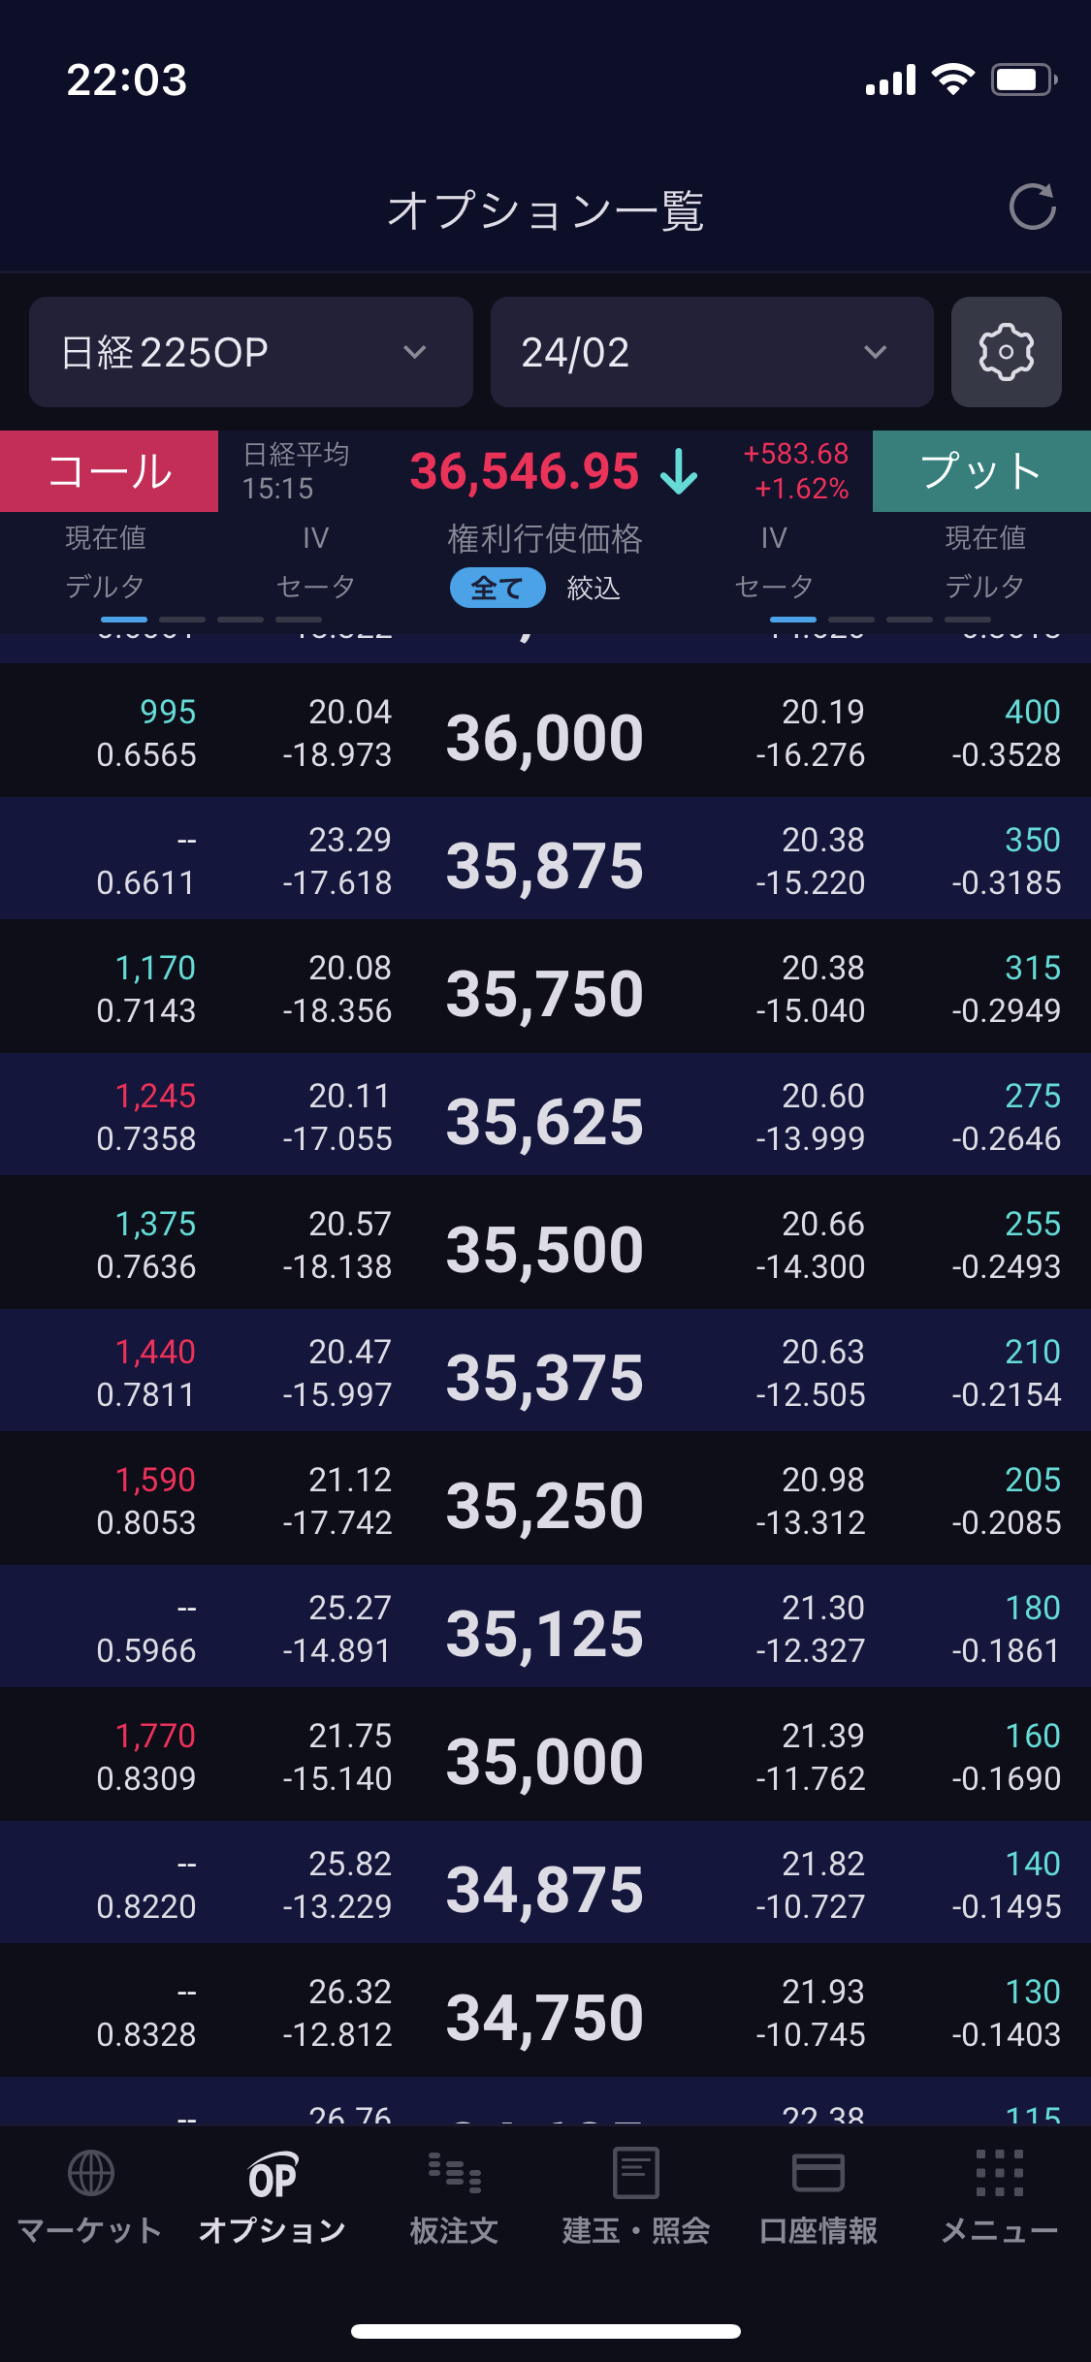
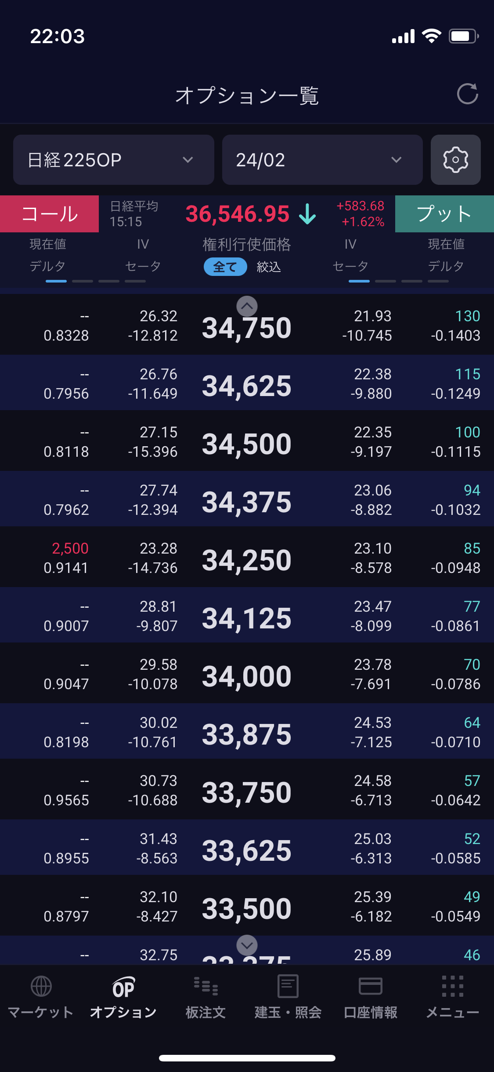
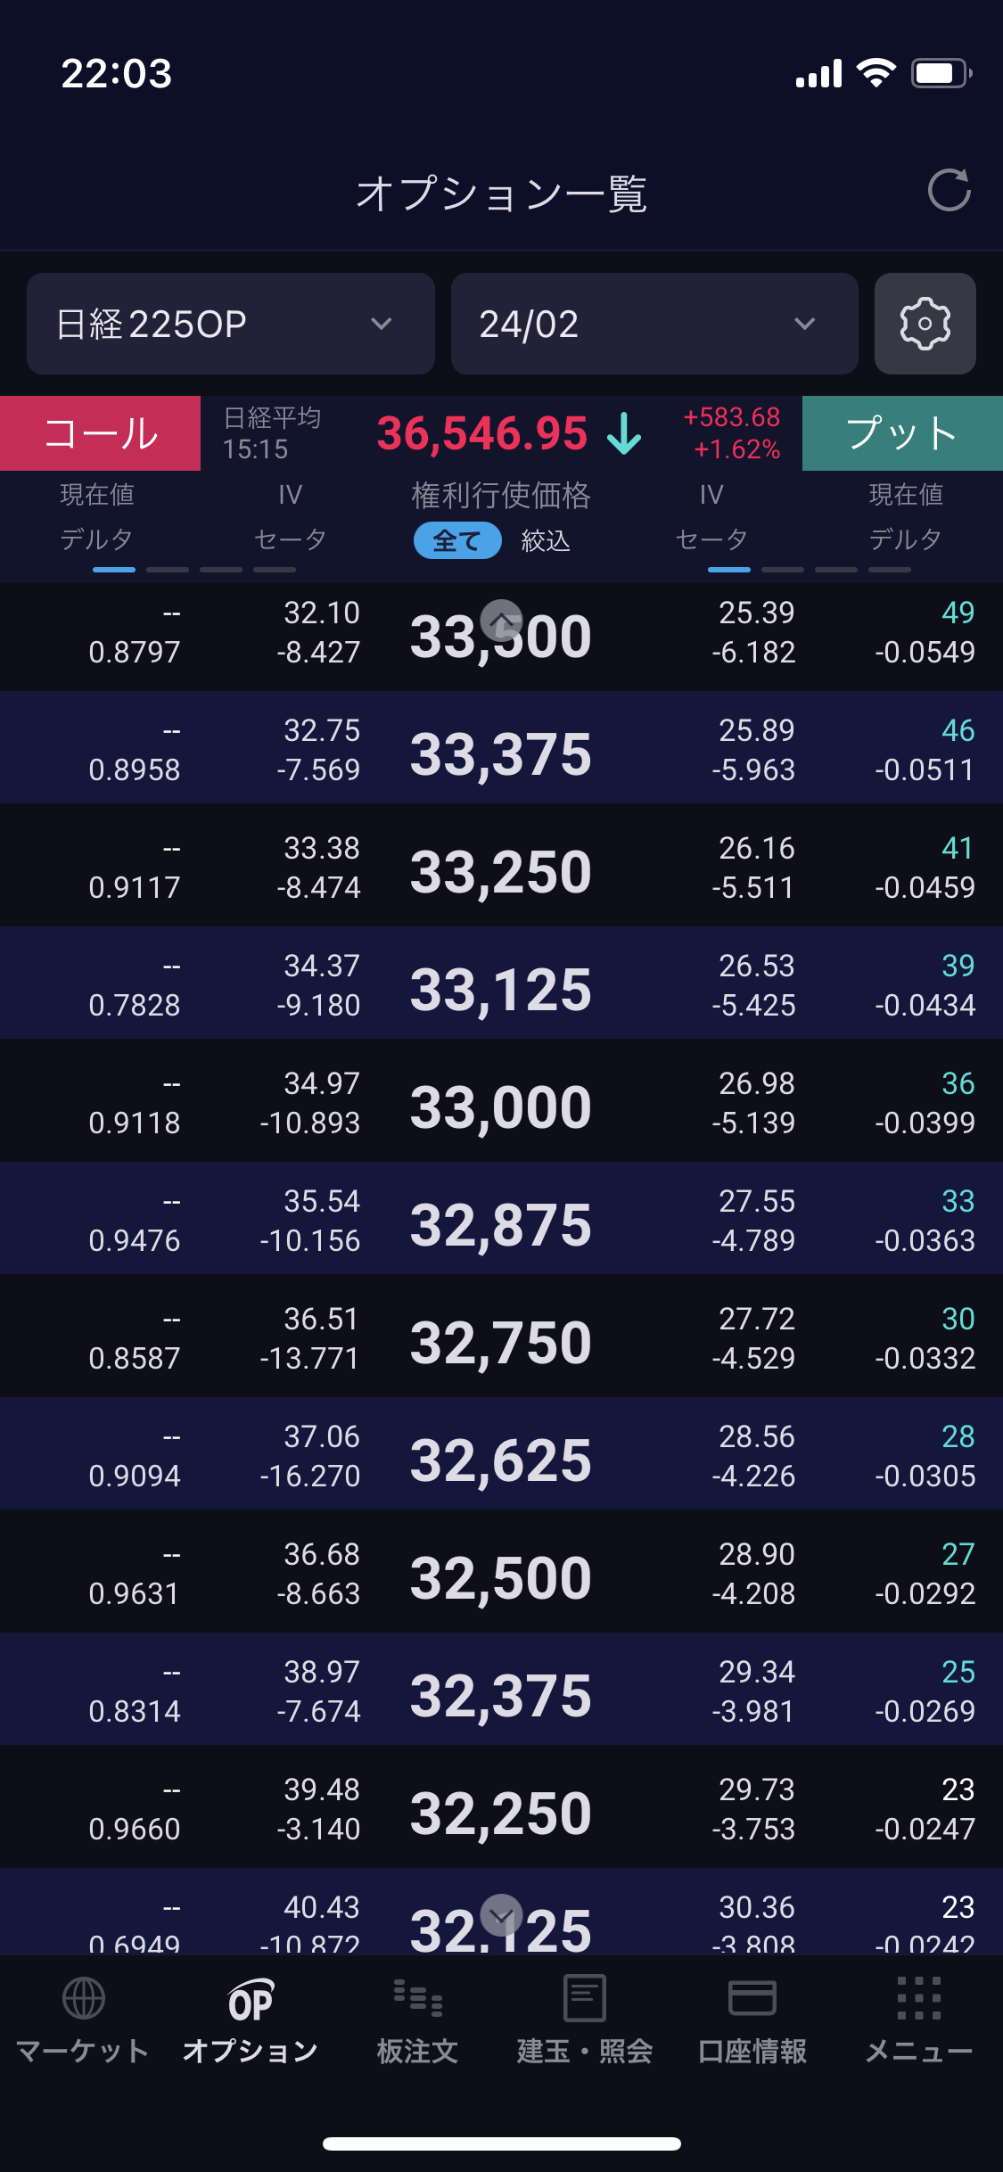
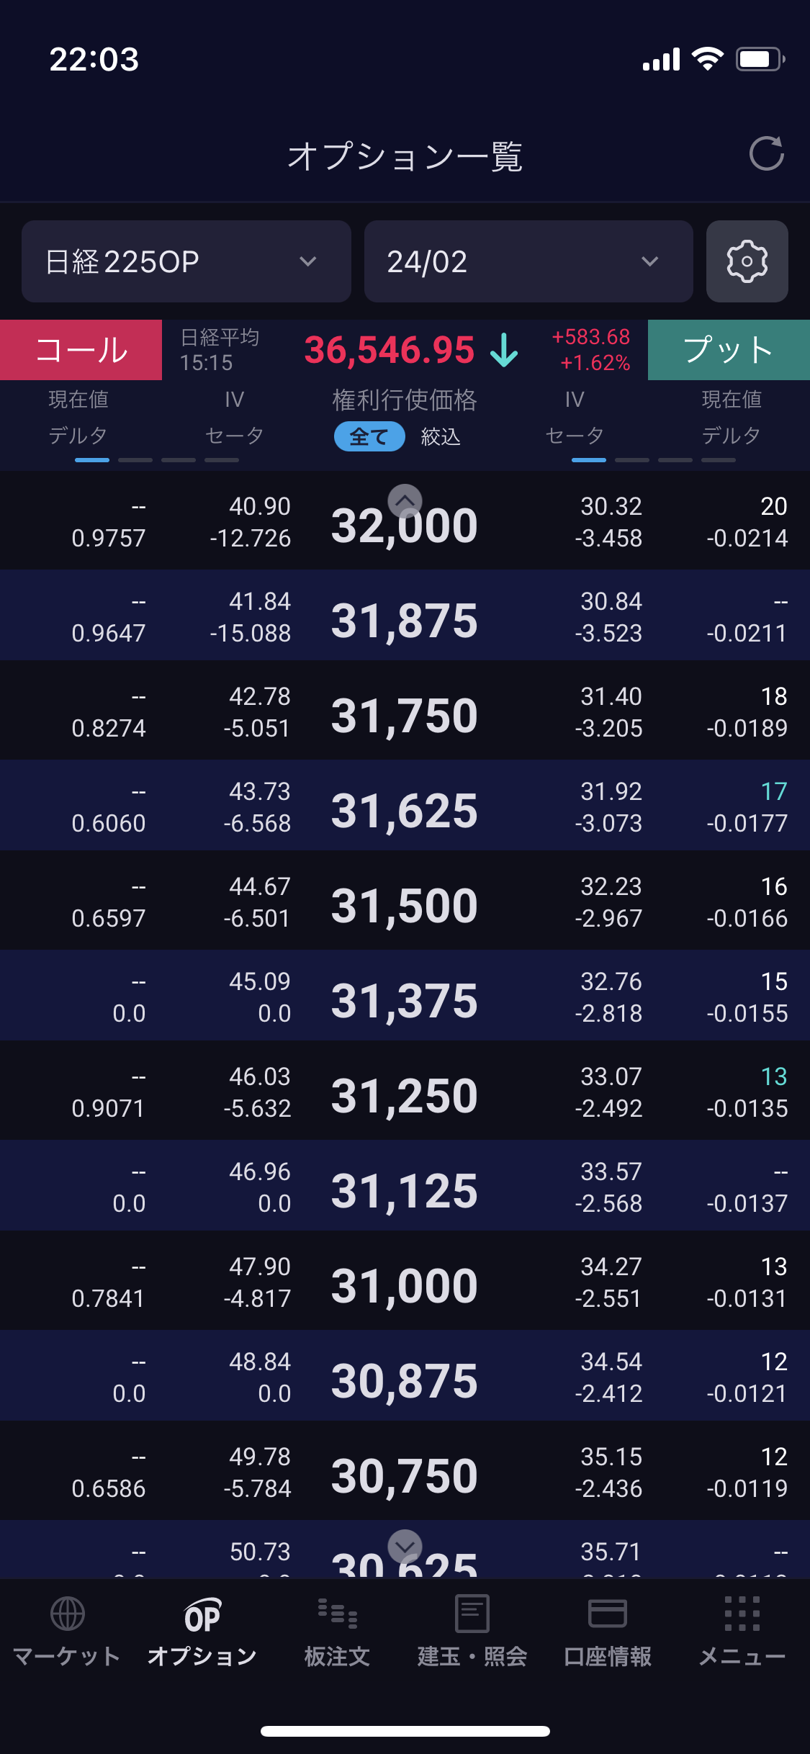
31000 | 31000, | 34.3 | 34.3,
31500 | 31500, | 32.2 | 32.2,
32000 | 32000, | 30.3 | 30.3,
32500 | 32500, | 28.9 | 28.9,
33000 | 33000, | 27 | 27,
33500 | 33500, | 25.4 | 25.4,
34000 | 34000, | 23.8 | 23.8,
34500 | 34500, | 22.4 | 22.4,
35000 | 35000, | 21.4 | 21.4,
35500 | 35500, | 20.7 | 20.7,
36000 | 36000, | 20.2 | 20.2,
36500 | 36500, | 19.7 | 19.7,
37000 | 37000, | 19.8 | 19.8,
37500 | 37500, | 19.7 | 19.7,
38000 | 38000, | 19.9 | 19.9,
38500 | 38500, | 20.3 | 20.3,
40000 | 40000, | 21.7 | 21.7,
41000 | 41000, | 23.2 | 23.2,

